Hoja1
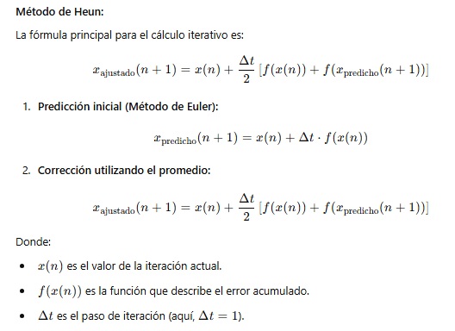

MASA
Medición de Harina |  | 0.025
Iteración | m(n) | f(m(n)) | Mpredicho | M | m ajustado | E(t) | e | E%
0 | 200 | 5 | 205 | 5.125 | 205.0625 | -0.0625 | 0.00030487804878 | 0.030487804878
1 | 205.0625 | 5.1265625 | 210.1890625 | 5.2547265625 | 210.25314453 | -0.06408203125 | 0.00030487804878 | 0.030487804878
2 | 210.25314453 | 5.2563286133 | 215.50947314 | 5.3877368286 | 215.57517725 | -0.065704107666 | 0.00030487804878 | 0.030487804878
3 | 215.57517725 | 5.3893794313 | 220.96455668 | 5.5241139171 | 221.03192393 | -0.067367242891 | 0.00030487804878 | 0.030487804878
4 | 221.03192393 | 5.5257980982 | 226.55772202 | 5.6639430506 | 226.6267945 | -0.069072476227 | 0.00030487804878 | 0.030487804878
5 | 226.6267945 | 5.6656698625 | 232.29246436 | 5.8073116091 | 232.36328524 | -0.070820873281 | 0.00030487804878 | 0.030487804878
6 | 232.36328524 | 5.8090821309 | 238.17236737 | 5.9543091842 | 238.24498089 | -0.072613526636 | 0.00030487804878 | 0.030487804878

TIEMPO
Tiempo de Horneado |  | 0.1
Iteración | m(n) | f(m(n)) | Mpredicho |  | m ajustado | E(t) | e | E%
0 | 45 | 4.5 | 49.5 | 4.95 | 49.725 | -0.225 | 0.0045454545455 | 0.45454545455
1 | 49.725 | 4.9725 | 54.6975 | 5.46975 | 54.946125 | -0.248625 | 0.0045454545455 | 0.45454545455
2 | 54.946125 | 5.4946125 | 60.4407375 | 6.04407375 | 60.715468125 | -0.274730625 | 0.0045454545455 | 0.45454545455
3 | 60.715468125 | 6.0715468125 | 66.787014938 | 6.6787014938 | 67.090592278 | -0.30357734062 | 0.0045454545455 | 0.45454545455
4 | 67.090592278 | 6.7090592278 | 73.799651506 | 7.3799651506 | 74.135104467 | -0.33545296139 | 0.0045454545455 | 0.45454545455
5 | 74.135104467 | 7.4135104467 | 81.548614914 | 8.1548614914 | 81.919290436 | -0.37067552234 | 0.0045454545455 | 0.45454545455
6 | 81.919290436 | 8.1919290436 | 90.11121948 | 9.011121948 | 90.520815932 | -0.40959645218 | 0.0045454545455 | 0.45454545455

Temperatura del Horno |  | 0.05
Iteración | m(n) | f(m(n)) | Mpredicho |  | m ajustado | E(t) | e | E%
0 | 180 | 9 | 189 | 9.45 | 189.225 | -0.225 | 0.0011904761905 | 0.11904761905
1 | 189.225 | 9.46125 | 198.68625 | 9.9343125 | 198.92278125 | -0.23653125 | 0.0011904761905 | 0.11904761905
2 | 198.92278125 | 9.9461390625 | 208.86892031 | 10.443446016 | 209.11757379 | -0.24865347656 | 0.0011904761905 | 0.11904761905
3 | 209.11757379 | 10.455878689 | 219.57345248 | 10.978672624 | 219.83484945 | -0.26139696724 | 0.0011904761905 | 0.11904761905
4 | 219.83484945 | 10.991742472 | 230.82659192 | 11.541329596 | 231.10138548 | -0.27479356181 | 0.0011904761905 | 0.11904761905
5 | 231.10138548 | 11.555069274 | 242.65645475 | 12.132822738 | 242.94533149 | -0.28887673185 | 0.0011904761905 | 0.11904761905
6 | 242.94533149 | 12.147266574 | 255.09259806 | 12.754629903 | 255.39627972 | -0.30368166436 | 0.0011904761905 | 0.11904761905

